melatonın1
0.046 | 1.589 | 2.23 | 2.01 | 1.877 | 1.006 | 1.734 | 1.313 | 2.326 | 1.54 | 1.261 | 1.188
0.633 | 1.52 | 1.648 | 1.933 | 2.015 | 2.137 | 1.862 | 1.487 | 2.125 | 1.034 | 1.256 | 1.653
0.991 | 0.886 | 1.691 | 0.477 | 2.18 | 1.031 | 1.849 | 1.762 | 1.506 | 1.146 | 1.084 | 1.665
1.259 | 0.744 | 1.562 | 1.571 | 2.104 | 1.623 | 1.792 | 0.956 | 1.188 | 1.294 | 1.596 | 1.244
1.502 | 1.532 | 1.42 | 2.19 | 1.028 | 1.566 | 1.381 | 0.953 | 1.946 | 1.785 | 2.028 | 2.199
1.69 | 1.436 | 1.845 | 2.225 | 0.773 | 1.389 | 1.357 | 2.002 | 1.454 | 1.621 | 1.739 | 2.167
1.879 | 1.567 | 2.34 | 2.316 | 1.125 | 1.368 | 1.465 | 2.088 | 1.488 | 1.853 | 1.704 | 1.596
2.11 | 2.206 | 2.368 | 1.724 | 1.127 | 1.706 | 1.482 | 1.989 | 1.555 | 1.892 | 1.313 | 1.538

Melatonin Sulfate

 | absorbans | expected | result
std1 | 0.046 | 300 | 300.94644499
std2 | 0.633 | 150 | 145.40183313
std3 | 0.991 | 75 | 78.124980983
std4 | 1.259 | 37.5 | 41.441609983
std5 | 1.502 | 18.75 | 18.305634172
std6 | 1.69 | 9.38 | 7.0134623
std7 | 1.879 | 4.69 | 1.471409063
blank | 2.11 | 0 | 2.6090903

 |  |  |  |  |  |  |  |  | concentratıon( ng/ml)

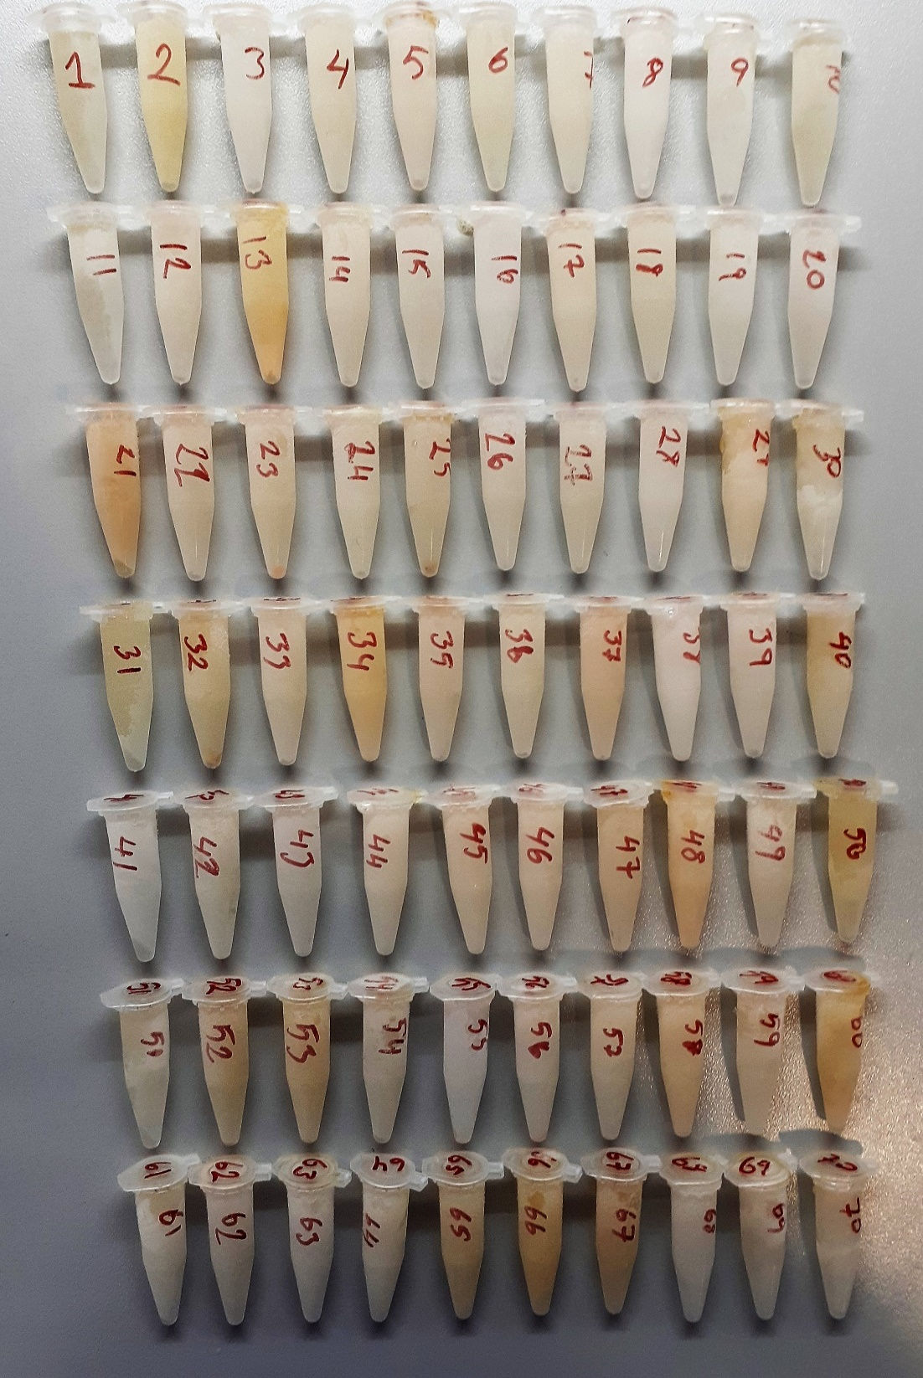
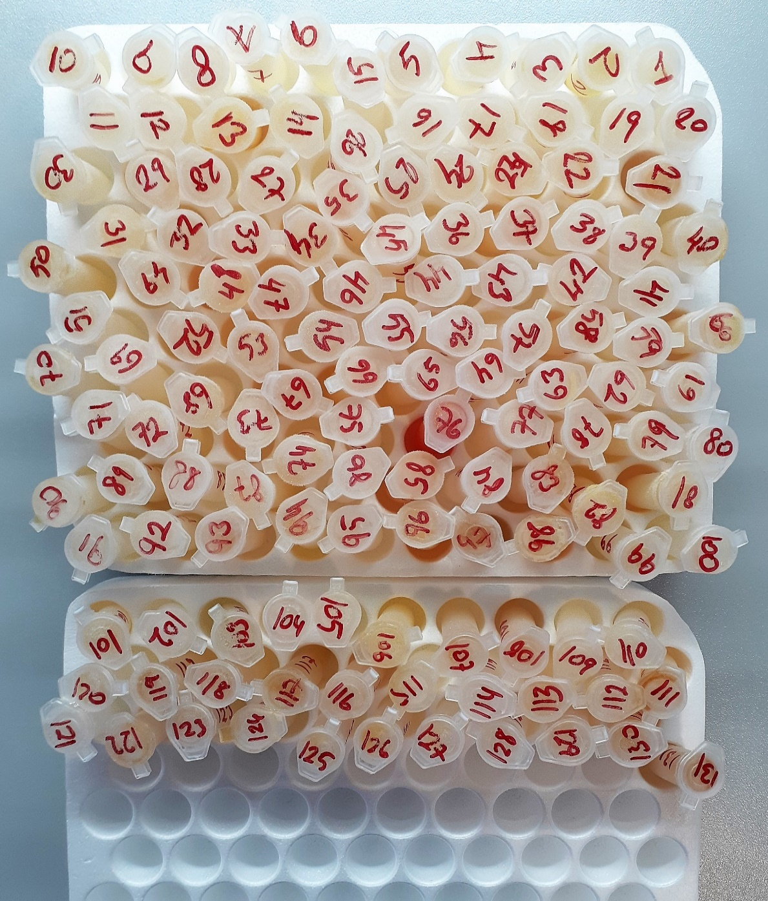
Numune | absorbans | result
1 | 1.589 | 12.363483103
1(tekrar) | 1.52 | 16.9749472
2 | 0.886 | 95.690828828
2(tekrar) | 0.744 | 122.30658605
3 | 1.532 | 16.117178032
4 | 1.436 | 23.636894128
5 | 1.567 | 13.749489527
6 | 2.206 | 5.641690748
6(tekrar) | 2.23 | 6.6346847
7 | 1.648 | 9.036159872
7(tekrar) | 1.691 | 6.968809183
8 | 1.562 | 14.075499292
9 | 1.42 | 25.0363052
10 | 1.845 | 2.038660575
11 | 2.34 | 12.3878508
11(tekrar) | 2.368 | 14.167375232
12 | 2.01 | 1.0483743
12(tekrar) | 1.933 | 0.957972527
13 | 0.477 | 181.25644725
14 | 1.571 | 13.491617263
15 | 2.19 | 5.0318823
16 | 2.225 | 6.420064375
16(tekrar) | 2.316 | 10.964309808
17 | 1.724 | 5.586747568
17(tekrar) | 1.877 | 1.499558047
18 | 2.015 | 1.087677175
19 | 2.18 | 4.6719532
20 | 2.104 | 2.469457088
21 | 1.028 | 72.363537712
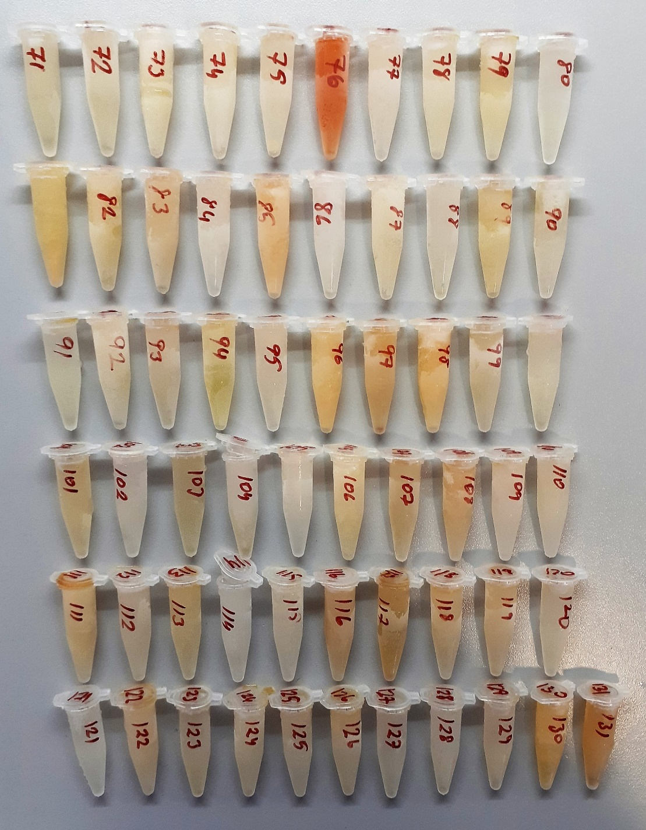
21(tekrar) | 0.773 | 116.60375725
22 | 1.125 | 58.319109375
22(tekrar) | 1.127 | 58.045679047
23 | 1.006 | 75.762351548
24 | 2.137 | 3.310094567
25 | 1.031 | 71.906178823
26 | 1.623 | 10.376731047
26(tekrar) | 1.566 | 13.814365308
27 | 1.389 | 27.866472303
27(tekrar) | 1.368 | 29.872727232
28 | 1.706 | 6.318582748
29 | 1.734 | 5.203004508
30 | 1.862 | 1.731468892
31 | 1.849 | 1.962139943
31(tekrar) | 1.792 | 3.298900352
32 | 1.381 | 28.622279423
32(tekrar) | 1.357 | 30.952325807
33 | 1.465 | 21.206875175
34 | 1.482 | 19.846147932
35 | 1.313 | 35.468054167
36 | 1.487 | 19.454903767
36(tekrar) | 1.762 | 4.215285692
37 | 0.956 | 83.780483248
37(tekrar) | 0.953 | 84.274536487
38 | 2.002 | 0.993970172
39 | 2.088 | 2.125804992
40 | 1.989 | 0.927824703
41 | 2.326 | 11.546035868
41(tekrar) | 2.125 | 2.983859375
42 | 1.506 | 18.005359548
42(tekrar) | 1.188 | 50.019423792
43 | 1.946 | 0.905391388
44 | 1.454 | 22.112460988
45 | 1.488 | 19.377144192
46 | 1.555 | 14.538762575
46(tekrar) | 1.54 | 15.5583788
47 | 1.034 | 71.450287708
47(tekrar) | 1.146 | 55.480626588
48 | 1.294 | 37.515634748
49 | 1.785 | 3.499595175
50 | 1.621 | 10.488380063
51 | 1.853 | 1.888228687
51(tekrar) | 1.892 | 1.304341552
52 | 1.261 | 41.211886703
52(tekrar) | 1.256 | 41.787418048
53 | 1.084 | 64.068191408
54 | 1.596 | 11.939034288
55 | 2.028 | 1.208945712
56 | 1.739 | 5.017248703
56(tekrar) | 1.704 | 6.403159488
57 | 1.313 | 35.468054167
57(tekrar) | 1.188 | 50.019423792
58 | 1.653 | 8.780277087
59 | 1.665 | 8.182793175
60 | 1.244 | 43.185328048
61 | 2.199 | 5.369762343
61(tekrar) | 2.167 | 4.228426727
62 | 1.596 | 11.939034288
62(tekrar) | 1.538 | 15.697100092

melatonin2
0.045 | 1.235 | 1.334 | 1.893 | 1.729 | 1.171 | 1.511 | 1.611 | 1.785 | 1.145 | 1.495 | 1.094
0.623 | 1.735 | 1.34 | 1.764 | 1.876 | 1.364 | 1.533 | 0.902 | 1.262 | 1.74 | 1.549 | 1.441
1.01 | 0.522 | 1.886 | 1.562 | 1.471 | 1.246 | 1.544 | 1.498 | 1.308 | 1.382 | 1.702 | 1.848
1.269 | 0.81 | 1.72 | 1.086 | 1.465 | 1.449 | 1.382 | 1.87 | 1.69 | 1.406 | 1.914 | 1.009
1.505 | 0.928 | 1.59 | 1.239 | 1.407 | 1.238 | 1.445 | 0.751 | 1.626 | 1.019 | 1.397 | 1.437
1.69 | 0.789 | 1.532 | 1.132 | 1.937 | 1.128 | 1.559 | 0.872 | 1.729 | 1.283 | 1.367 | 1.166
1.989 | 0.811 | 1.124 | 1.255 | 1.213 | 1.383 | 1.47 | 1.495 | 1.611 | 1.61 | 1.33 | 0.741
2.21 | 1.167 | 1.218 | 1.265 | 1.023 | 1.496 | 1.591 | 1.527 | 1.657 | 1.455 | 1.371 | 1.808

Melatonin Sulfate
0.045 | 300
0.623 | 150
1.01 | 75
1.269 | 37.5
1.505 | 18.75
1.69 | 9.38
1.989 | 4.69
2.21 | 0
 | absorbans | expected | result
std1 | 0.045 | 300 | 300.07456692
std2 | 0.623 | 150 | 148.23035789
std3 | 1.01 | 75 | 76.1843717
std4 | 1.269 | 37.5 | 41.238393437
std5 | 1.505 | 18.75 | 18.661537925
std6 | 1.69 | 9.38 | 7.1411837
std7 | 1.989 | 4.69 | 4.0002393
blank | 2.21 | 0

 |  |  |  |  |  |  |  |  | concentratıon( ng/ml)

Numune | absorbans | result
63 | 1.235 | 45.219121325
64 | 1.735 | 5.159866325
65 | 0.522 | 170.94243343
66(tekrar) | 0.81 | 110.4509837
66 | 0.928 | 89.466211328
67 | 0.789 | 114.41708816
67(tekrar) | 0.811 | 110.26386656
68 | 1.167 | 53.730719813
69 | 1.334 | 34.138583252
70 | 1.34 | 33.5170052
71 | 1.886 | 0.858911732
71(tekrar) | 1.72 | 5.7846128
72 | 1.59 | 12.6942077
72(tekrar) | 1.532 | 16.641822608
73 | 1.124 | 59.491634192
74 | 1.218 | 47.278253108
75 | 1.893 | 0.747254333
76 | 1.764 | 4.053231632
76(tekrar) | 1.562 | 14.533326548
77 | 1.086 | 64.826812532
77(tekrar) | 1.239 | 44.741282357
78 | 1.132 | 58.397627408
79 | 1.255 | 42.855307925
80 | 1.265 | 41.697196325
81 | 1.729 | 5.405481797
81(tekrar) | 1.876 | 1.031906192
82 | 1.471 | 21.369386597
82(tekrar) | 1.465 | 21.866278325
83 | 1.407 | 26.963989733
84 | 1.937 | 0.223395173
85 | 1.213 | 47.892604973
86 | 1.023 | 74.176670693
86(tekrar) | 1.171 | 53.209732397
87 | 1.364 | 31.087801232
87(tekrar) | 1.246 | 43.911171572
88 | 1.449 | 23.219242517
89 | 1.238 | 44.860504148
90 | 1.128 | 58.943361728
91 | 1.383 | 29.229483413
91(tekrar) | 1.496 | 19.360475072
92 | 1.511 | 18.202718357
92(tekrar) | 1.533 | 16.569239213
93 | 1.544 | 15.781291712
94 | 1.382 | 29.325861908
95 | 1.445 | 23.563828925
96 | 1.559 | 14.737751477
96(tekrar) | 1.47 | 21.4518053
97 | 1.591 | 12.630825077
97(tekrar) | 1.611 | 11.396485757
98 | 0.902 | 93.900248468
99 | 1.498 | 19.204045268
100 | 1.87 | 1.1433173
101 | 0.751 | 121.77167732
101(tekrar) | 0.872 | 99.149697728
102 | 1.495 | 19.438927925
102(tekrar) | 1.527 | 17.007119093
103 | 1.785 | 3.335158325
104 | 1.262 | 42.042964148
105 | 1.308 | 36.898079888
106 | 1.69 | 7.1411837
106(tekrar) | 1.626 | 10.512372692
107 | 1.729 | 5.405481797
107(tekrar) | 1.611 | 11.396485757
108 | 1.657 | 8.798311733
109 | 1.145 | 56.641519925
110 | 1.74 | 4.9595492
111 | 1.382 | 29.325861908
111(tekrar) | 1.406 | 27.056561012
112 | 1.019 | 74.791569437
113 | 1.283 | 39.652571213
114 | 1.61 | 11.4566957
115 | 1.455 | 22.707121925
116 | 1.495 | 19.438927925
117 | 1.549 | 15.429479117
118 | 1.702 | 6.581422868
119 | 1.914 | 0.458920532
120 | 1.397 | 27.896841053
121 | 1.367 | 30.790575413
122 | 1.33 | 34.5561413
123 | 1.371 | 30.396495197
124 | 1.094 | 63.684581012
125 | 1.441 | 23.910953477
126 | 1.848 | 1.600683968
127 | 1.009 | 76.339920677
128 | 1.437 | 24.260616173
129 | 1.166 | 53.861363252
130 | 0.741 | 123.74516768
131 | 1.808 | 2.628965888

